CUÁNTOS SOMOS
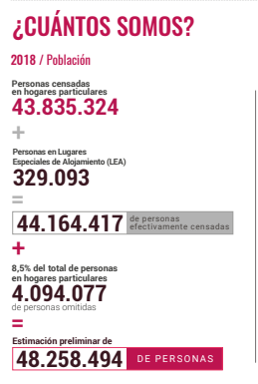
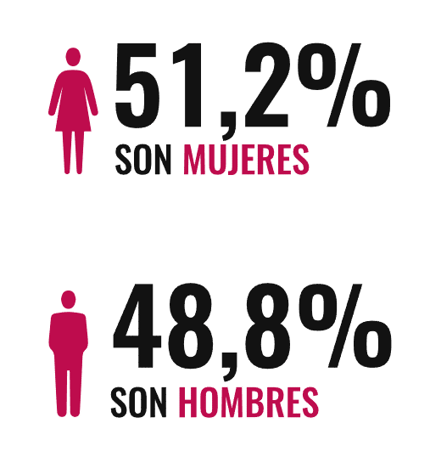
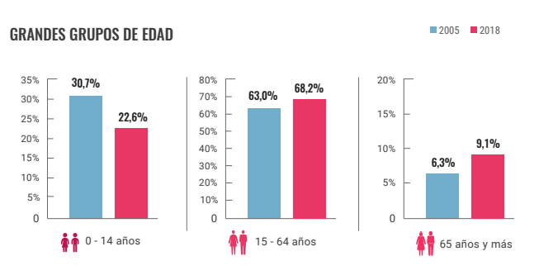
Total de personas censadas |  |  | 48258494
VARIABLES | ETIQUETA | Frecuencia | FRECUENCIA PORCENTUAL | Llenar
GENERO | Hombre | 0 | 0.00%
 | Mujer | 0 | 0.00%
EDADES | 0 - 14 | 0 | 0.00%
 | 15 - 65 | 0 | 0.00%
 | ≥ 65 | 0 | 0.00%

DÓNDE ESTAMOS
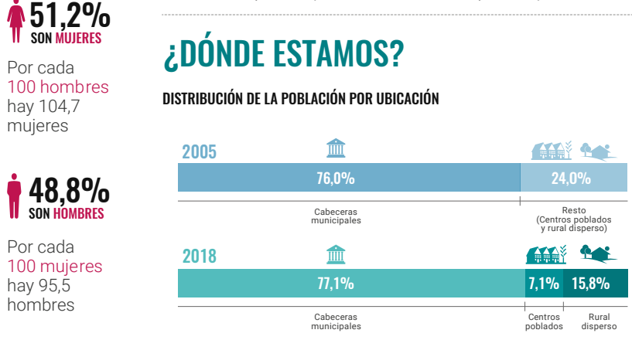
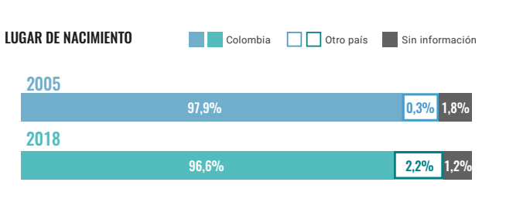
Total de personas censadas |  |  | 48258494
VARIABLES | ETIQUETA | Frecuencia | FRECUENCIA PORCENTUAL | Llenar
Ditribuación de población | C. Municipal | 0 | 0.0%
 | Centros poblados | 0 | 0.0%
 | Rural | 0 | 0.0%
Lugar de nacimiento | Colombia | 0 | 0.0%
 | Otro pais | 0 | 0.0%
 | Sin información | 0 | 0.0%

CÓMO VIVIMOS
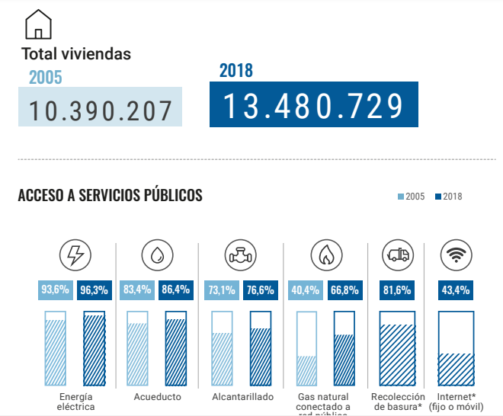
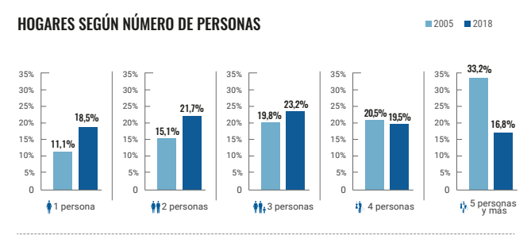
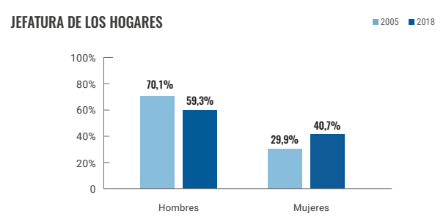
Total de personas censadas |  |  | 48258494
VARIABLES | ETIQUETA | Frecuencia | FRECUENCIA PORCENTUAL | Llenar
Servivios publicos | E. Electrica | 0 | 0.0%
 | Acueducto | 0 | 0.0%
 | Alcantarillado | 0 | 0.0%
 | Gas | 0 | 0.0%
 | Aseo | 0 | 0.0%
 | Internet | 0 | 0.0%
N° Personas en el hogar | 1 Persona | 0 | 0.0%
 | 2 Personas | 0 | 0.0%
 | 3 Personas | 0 | 0.0%
 | 4 personas | 0 | 0.0%
 | 5 Personas y mas | 0 | 0.0%
Jefatura del hogar | Hombre | 0 | 0.0%
 | Mujer | 0 | 0.0%

